상품제안서
큐티메이트 백인백 이너백 파우치 | 상품코드: S16816

 |  |  |  |  |  |  | 02-713-8555 | www.synergygift.co.kr
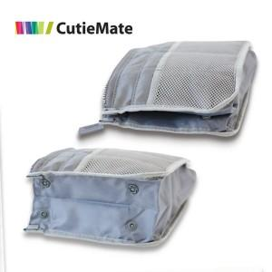

【상세/제작정보】 | 다양한 크기의 소지품들을 담아 낼 수 있는 작은 포켓파우치

【인쇄/포장옵션】 | 실크 / OPP(비닐)

【공급단가】 | 수량 | 300~ | 1,000~ | 2,000~ | 3,000~ | 5,000~
*VAT별도 | 단가 | 2,300원 | 2,210원 | 2,130원 | 2,040원 | 1,990원

【상품 URL】 | https://www.synergygift.co.kr:443/src/goods_detail.php?gdno=140

